program DL
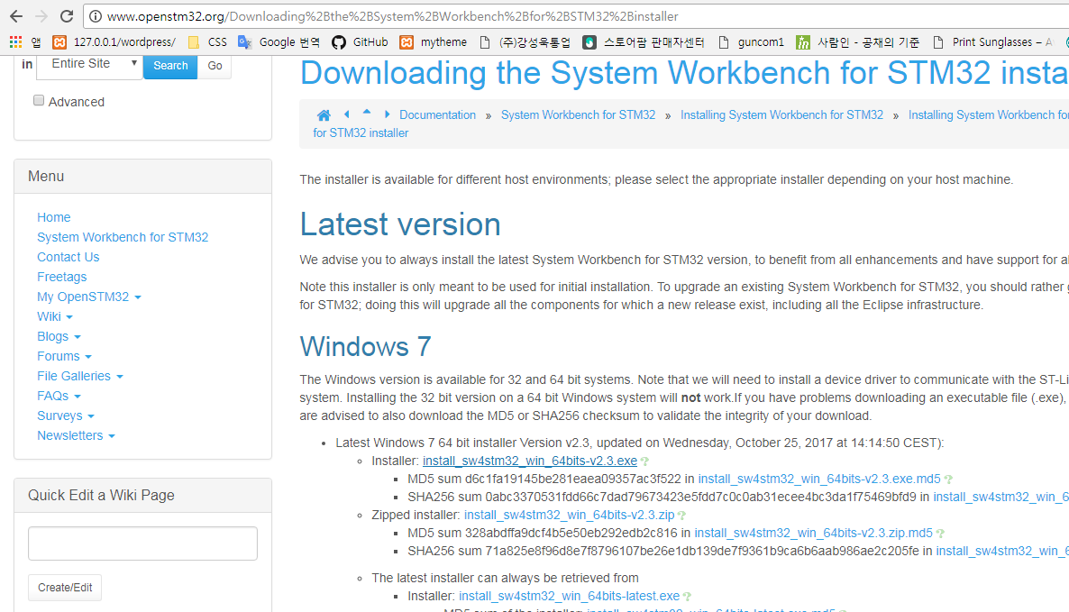
Program Download

1. 아래 link 접속
 | http://www.openstm32.org/System%2BWorkbench%2Bfor%2BSTM32 | ingunj
 |  | ***0311
2. 가입 후 Login |  | arvid.joung@gmail.com
3. Documentation의 Installation manual 선택
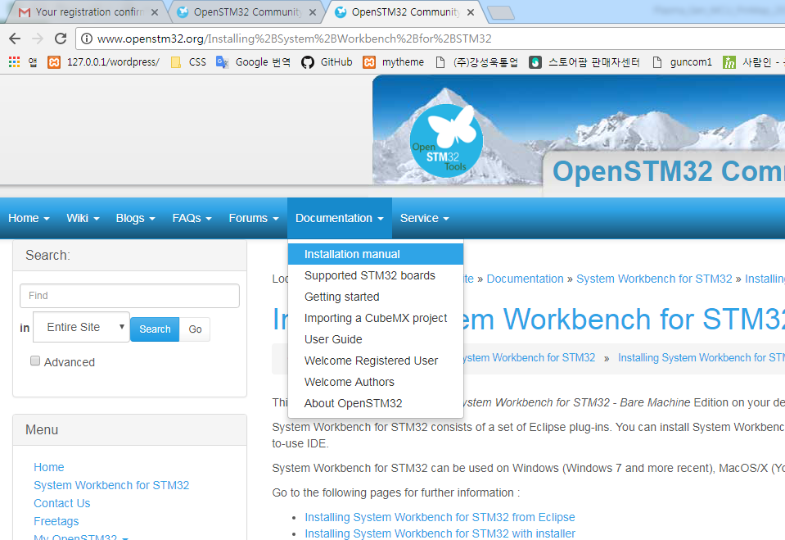

4. Downloading the System Workbench for STM32 installer 선택
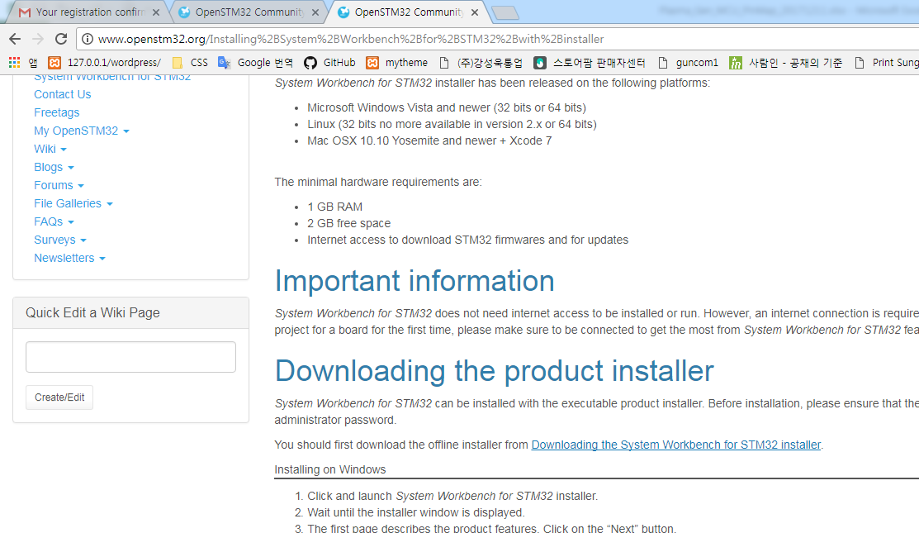

5. install_sw4stm32_win_64bits-v2.3.exe 선택하여 file를 download한다.
 | 32bit window는 32bit 실행 파일을 download한다

Install
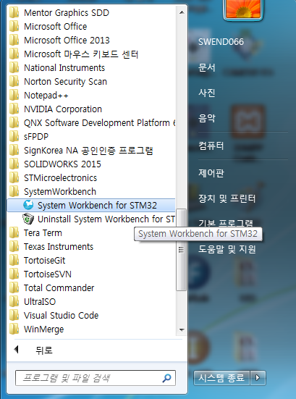
STM32 System workbench Program installation

1. install_sw4stm32_win_64bits-v2.3.exe 실행
 | 아래와 같이 cmd 창이 실행된다.
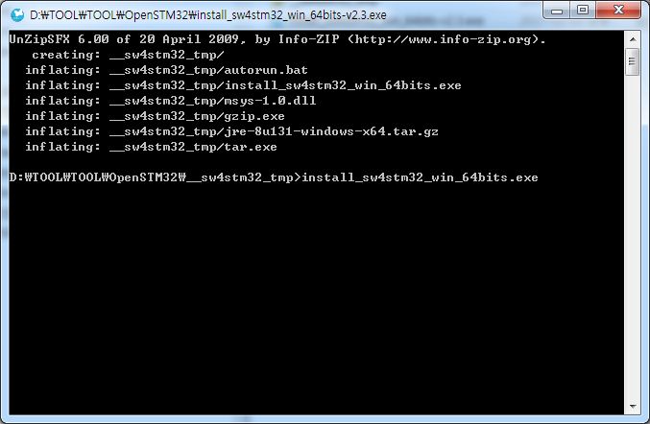

2. Next 선택
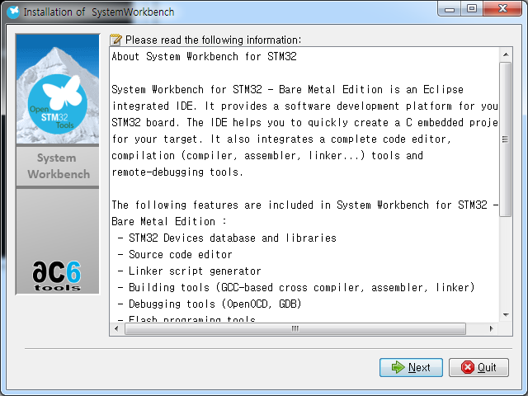

3. I accept the therms of this license agreement를 선택하면, Next가 선택이 활성화되고. Next를 선택한다.
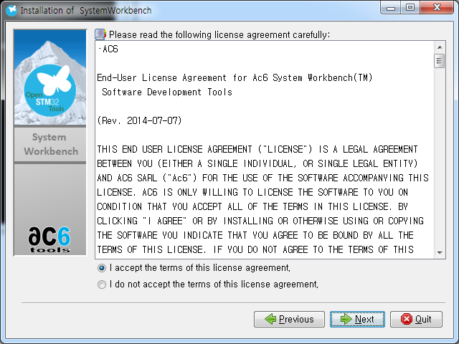

4. I accept the therms of this license agreement를 선택하면, Next가 선택이 활성화되고. Next를 선택한다.
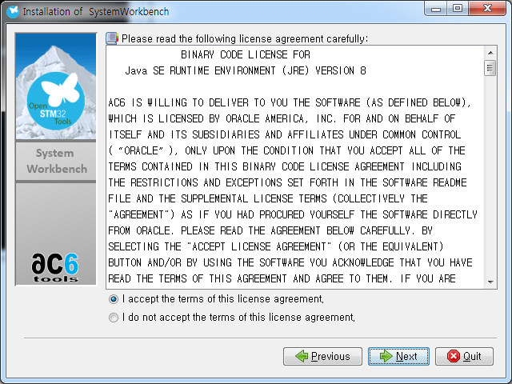

5. install할 path를 선택하고, Next click
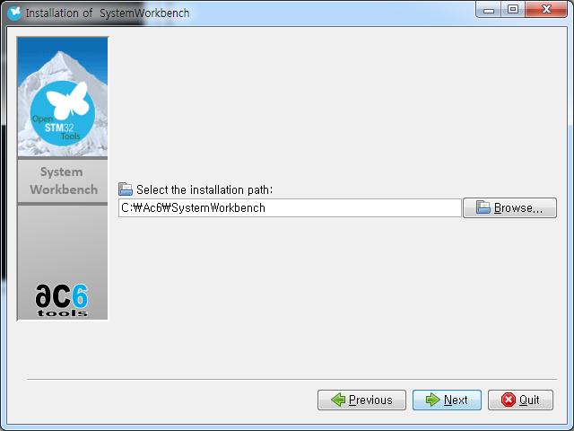

6. 모두 선택하고, Next click
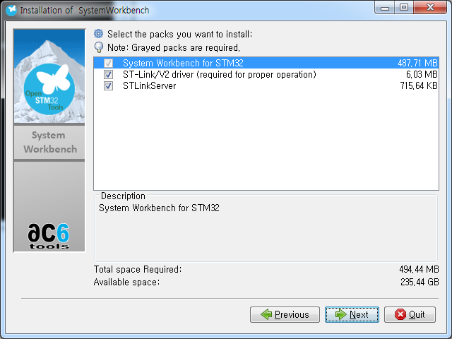

7. 아래와 같이 설정 후 Next click
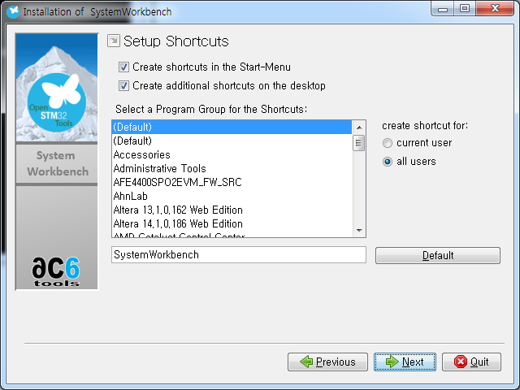

8. Next click
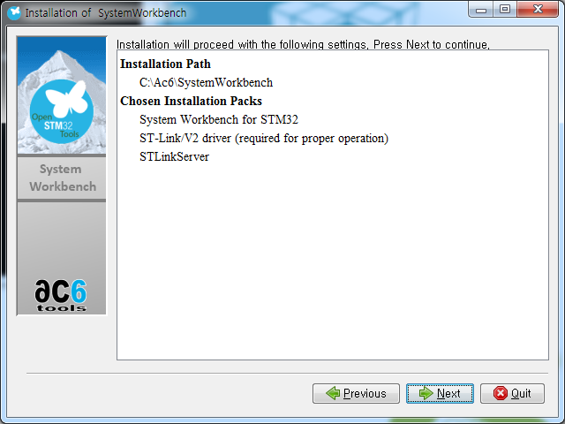

9. installation 진행
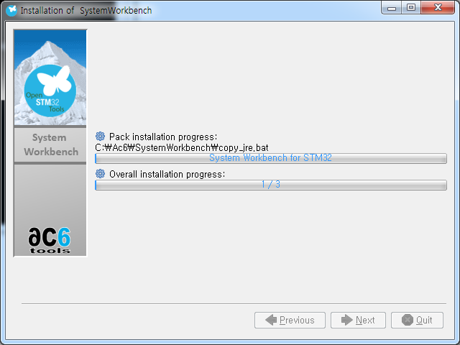

10. installation 완료 후 Next click
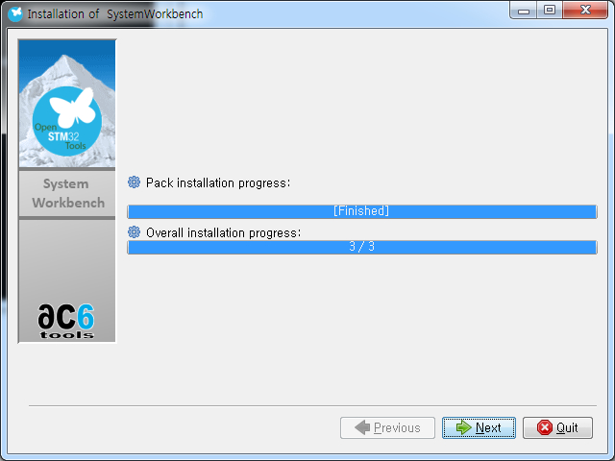

11. Device Driver Installaion Wizard가 실행되며, 다음 click
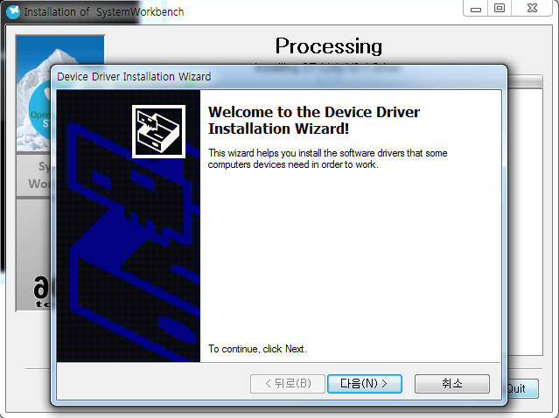

12. 항상 신뢰를 선택후 설치 선택
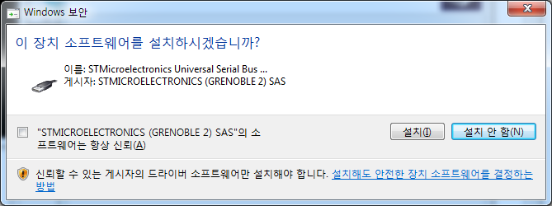

13. 항상 신뢰를 선택후 설치 선택
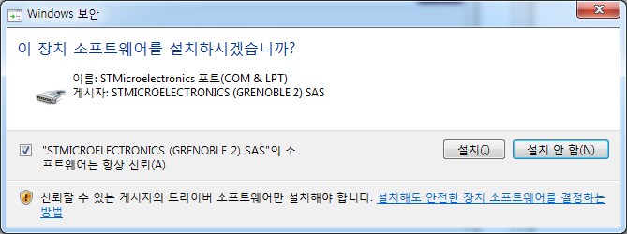

14. Device Driver 설치 완료
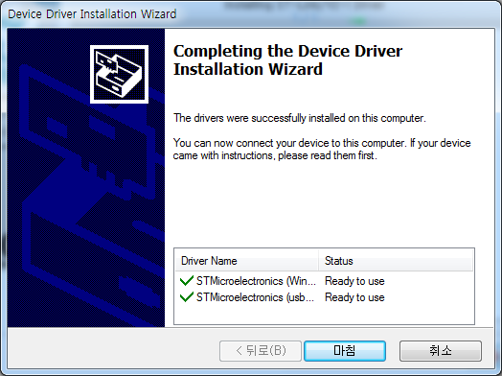

15. Next click
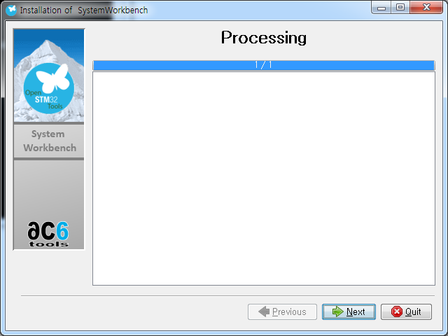

16. Done click
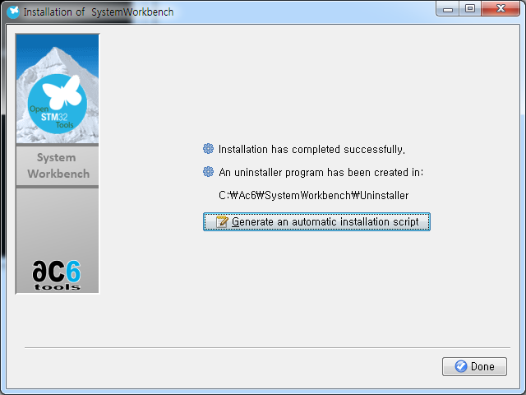

17. 완료 후 아래와 같이 SystemWorkbench folder가 생성됨

Project path 설정
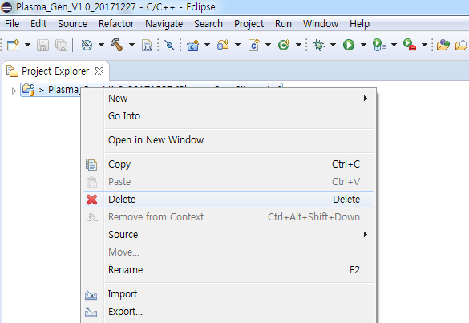
1. System workbench를 실행하면 아래와 같이 workspace directory 설정이 나온다.
 | Project source가 있는 경로를 선택한다.
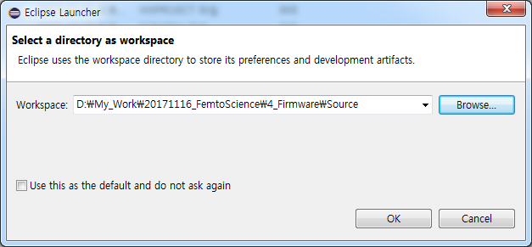

2. 실행 후 Project folder가 제대로 link가 되어 있지 않으면, 아래와 같이 Open Projects from File System을 선택한다.
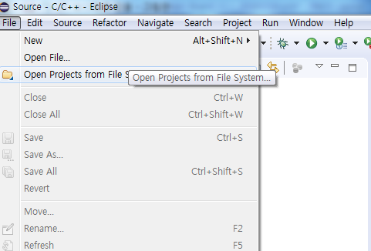

3. Import source에 Project folder를 선택한다.
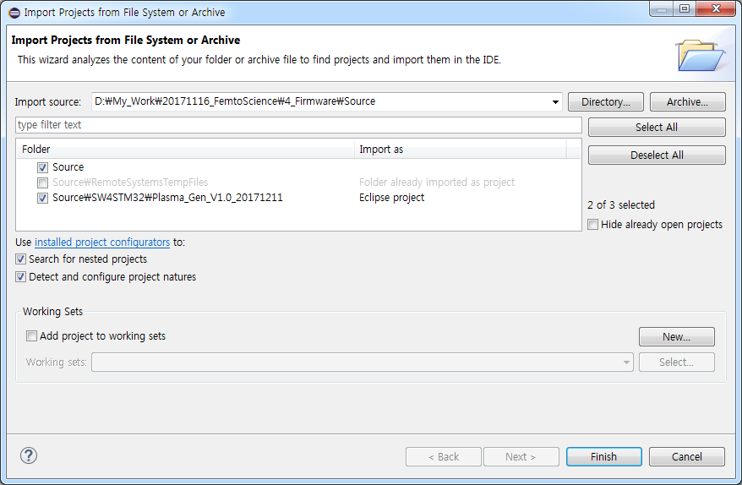

4. Compile - Project > Clean 과 Build All를 차례로 실행시킨다.
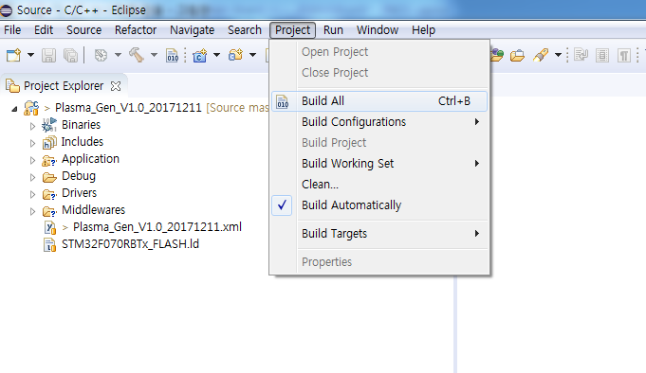

5. 위와 같이 실행 후에도 Project open이 안되는 경우 아래와 같이 파일을 삭제 후 위 순서대로 실행함
 | Project folder에서 마우슨 오른쪽 pop-up후 Delete를 선택 후 위와 같이 다시 실행함

c 및 header file 추가
1. C file 추가
 | 1) 아래와 같이 Src folder에 추가하고자 하는 .c file과 .h file을 복사한다.
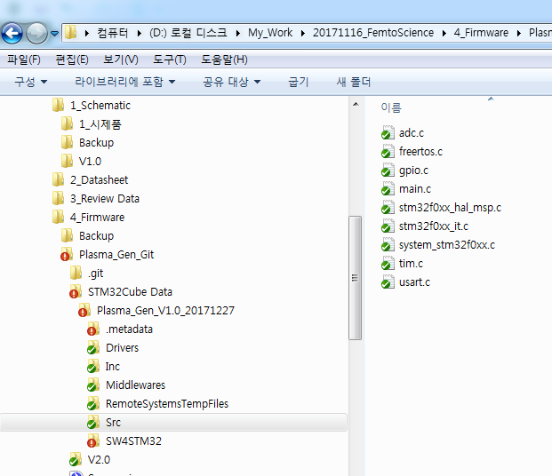
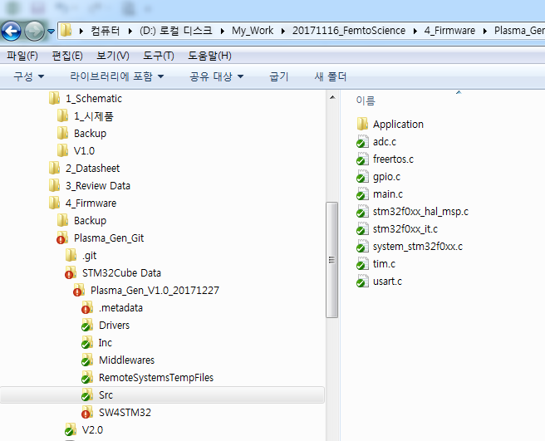

 | 2) 탐색기에서 Copy한 아래 folder 및 file들을 마우스로 끌어서 WorkBench의 Application folder에 추가한다.
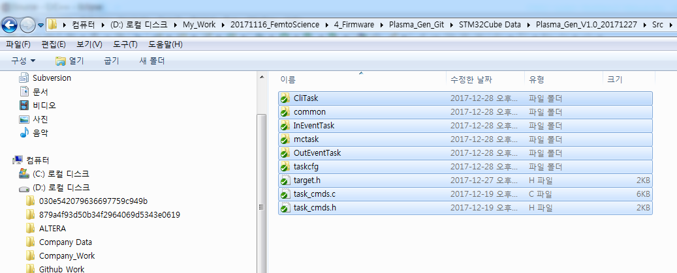
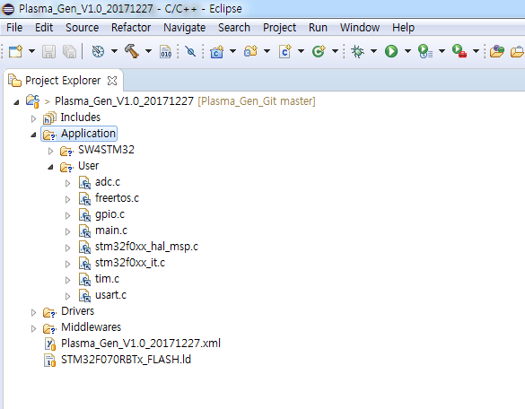

 | 3) 아래와 같은 Pop-up이 뜨면, Link to files and folders를 선택하고 OK한다.
 |  | 탐색기에서 file은 먼저 copy를 했으므로, Link만 시키면 된다.
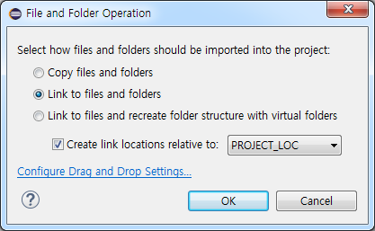

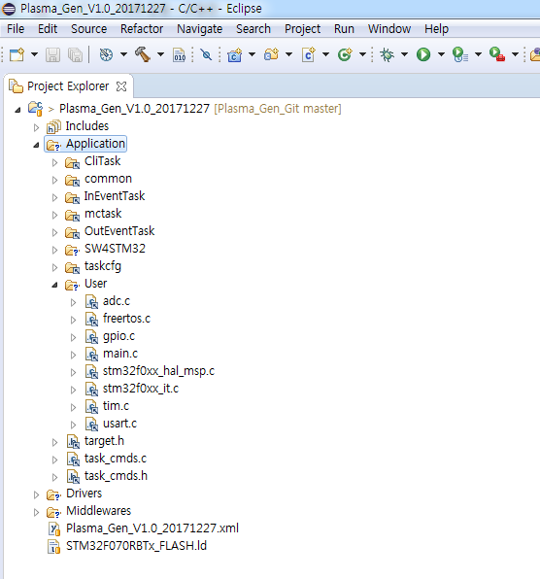

2. Includes 파일 path 설정
 | 1) Project에서 마우스 오른쪽 pop-up을 실행하고, Properties를 선택함
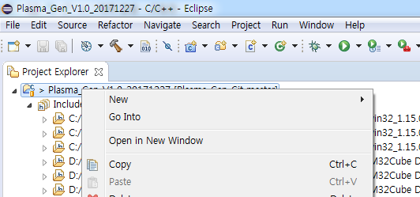

 | 2) C/C++ Build > Settings을 선택함
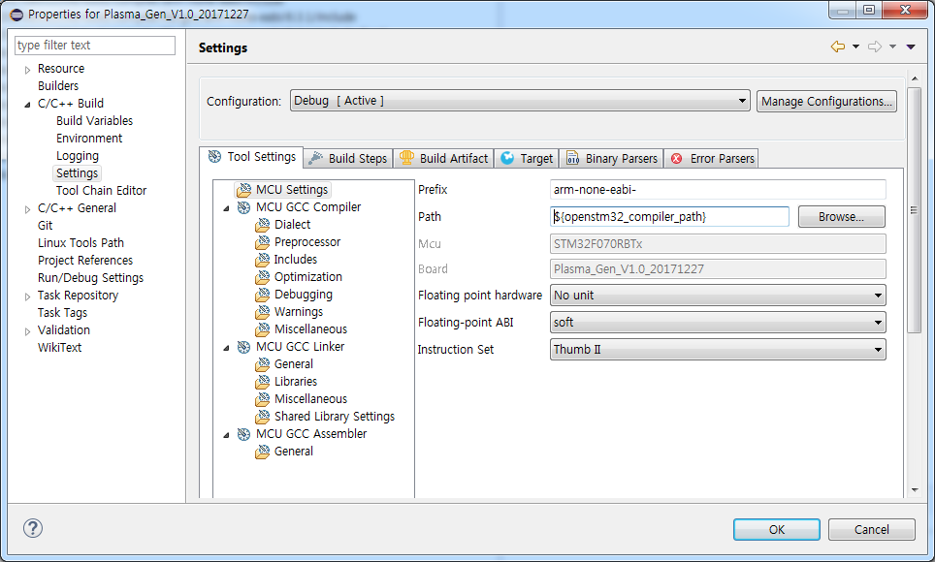

 | 3) MCU GCC Compiler > Includes 선택함
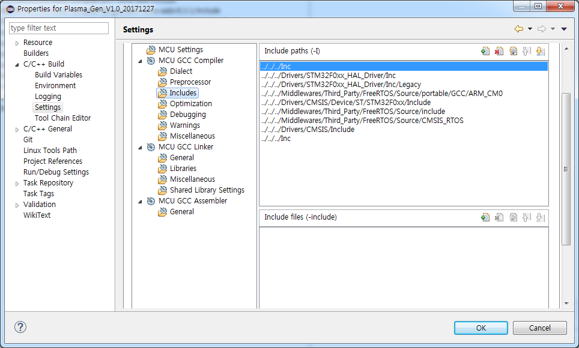

 | 4) WorkBench의 기준 경로는 아래와 같이 Plasma_Gen_V1.0_20171227 ( Cube로 generation된 SW4STM32 하위 folder)를 기준으로 한다.
 |  | 즉, 위와 같이 Inc의 경로는 Plasma_Gen_V1.0_20171227 기준으로 상위 3번째 folder이므로 ../../../Inc가 된다.
 |  | Src에 추가된 file들에 대한 include 경로를 추가하기 위해서는 ../../../Src/에 추가된 folder 경로를 추가하면 된다.
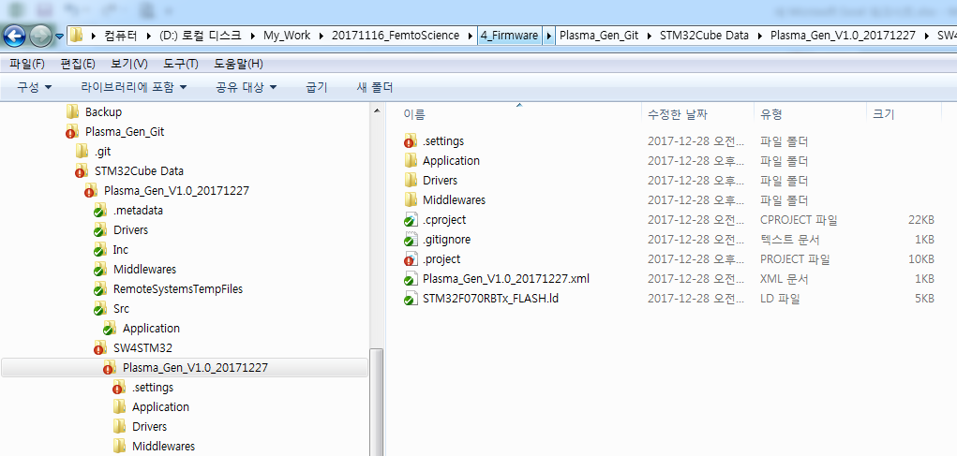
①
②
③

 | 5) Plasma_Gen_V1.0_20171227\Src\Application\CliTask folder의 file의 추가
 |  | Includes paths(-I)의 + Icon를 선택 후 Add directory path에 아래와 같이 경로를 추가한다.
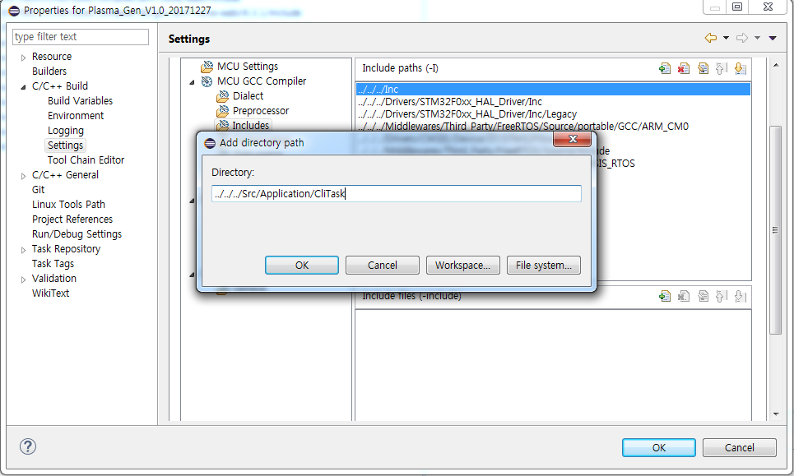

 |  | Plasma_Gen_V1.0_20171227\Src\Application\CliTask folder의 file이 추가된 상태
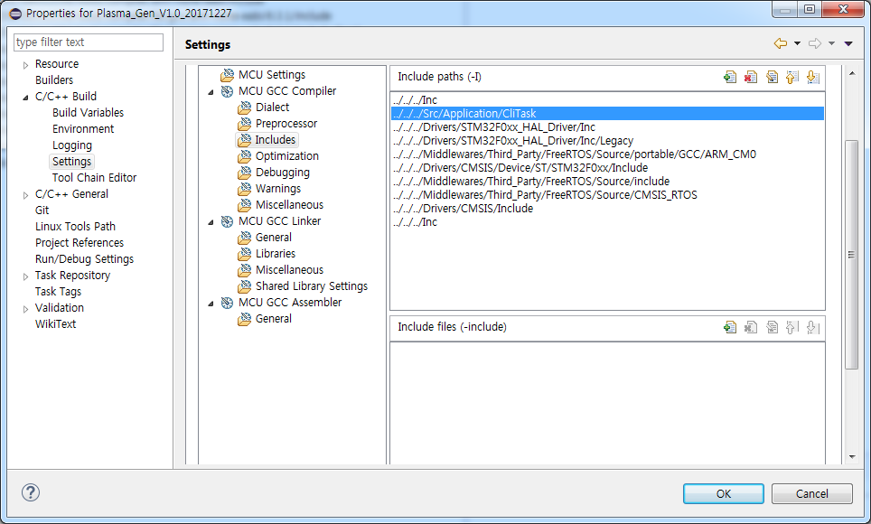

 | 6) 5와 같은 방법으로 아래 경로들을 추가한다.
 |  | folder는 모두 경로를 추가해야 하므로, 하위 folder가 있는 Path는 아래와 같이 구별하여 추가해야 한다.
 |  | Plasma_Gen_V1.0_20171227\Src\Application
 |  | Plasma_Gen_V1.0_20171227\Src\Application\common
 |  | Plasma_Gen_V1.0_20171227\Src\Application\InEventTask
 |  | Plasma_Gen_V1.0_20171227\Src\Application\InEventTask\ADC
 |  | Plasma_Gen_V1.0_20171227\Src\Application\mctask
 |  | Plasma_Gen_V1.0_20171227\Src\Application\OutEventTask
 |  | Plasma_Gen_V1.0_20171227\Src\Application\OutEventTask\Buzzer
 |  | Plasma_Gen_V1.0_20171227\Src\Application\OutEventTask\ChargeState
 |  | Plasma_Gen_V1.0_20171227\Src\Application\OutEventTask\Plasma
 |  | Plasma_Gen_V1.0_20171227\Src\Application\taskcfg
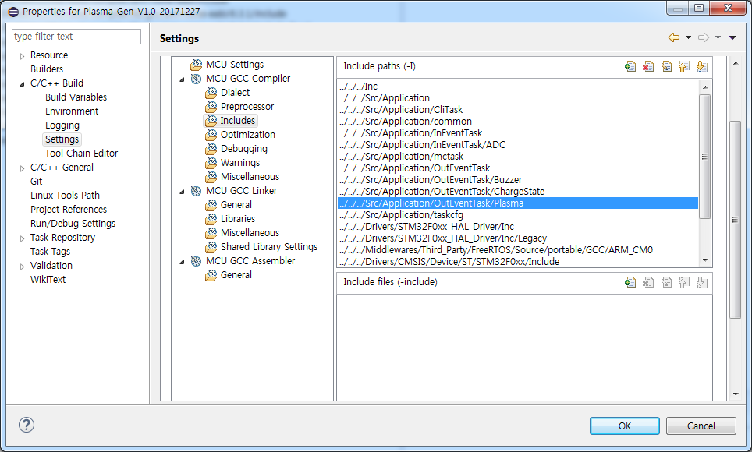

 | 7) Include file이 추가된 WorkBench 상태
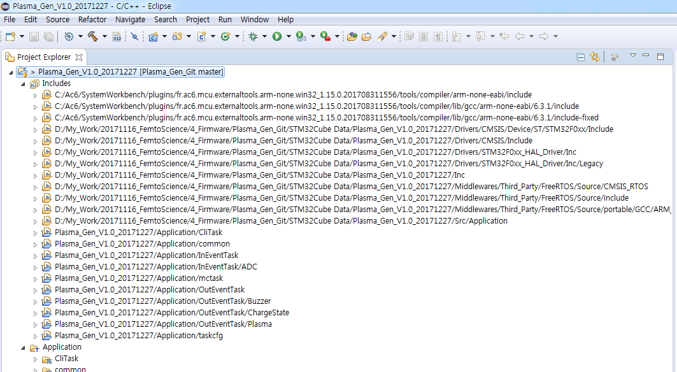

 | 8) Project>Clean 및 Build All를 차례대로 선택하여 Compile error가 없는지 확인한다.

Debug
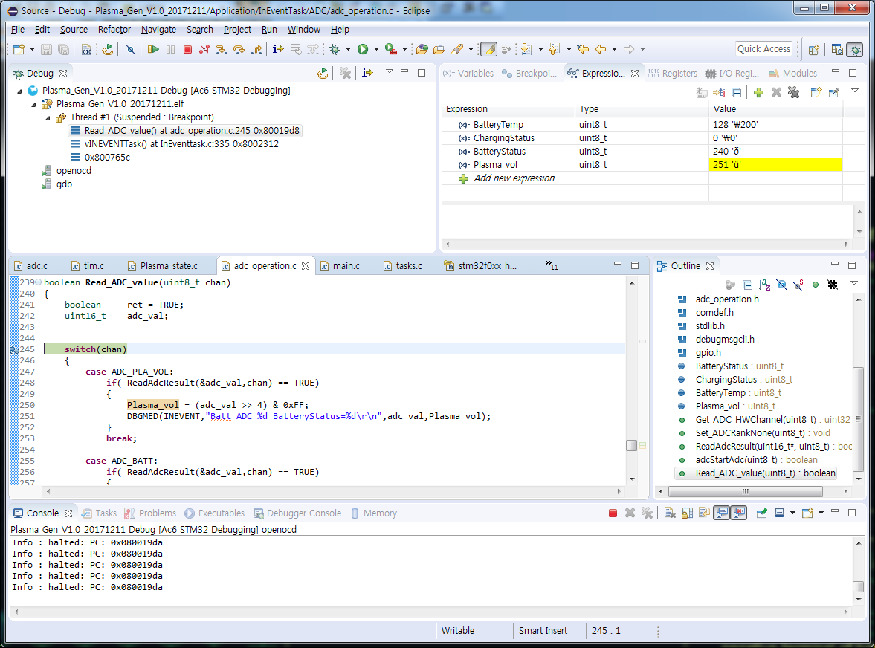
Debug 설정 방법
 | 1. ST Link와 board를 SWD 연결한다.
 | 2. Board에 Source download하여 Version을 통일한다.
 | 3. reset pin이 연결되어 있지 않다면, Board가 항상 On을 유지하도록 USB 또는 전원Key를 누르고 있는다
 | 4. system init 부분에 debug start point로 breakpooint를 추가하고, Debug를 실행한다.
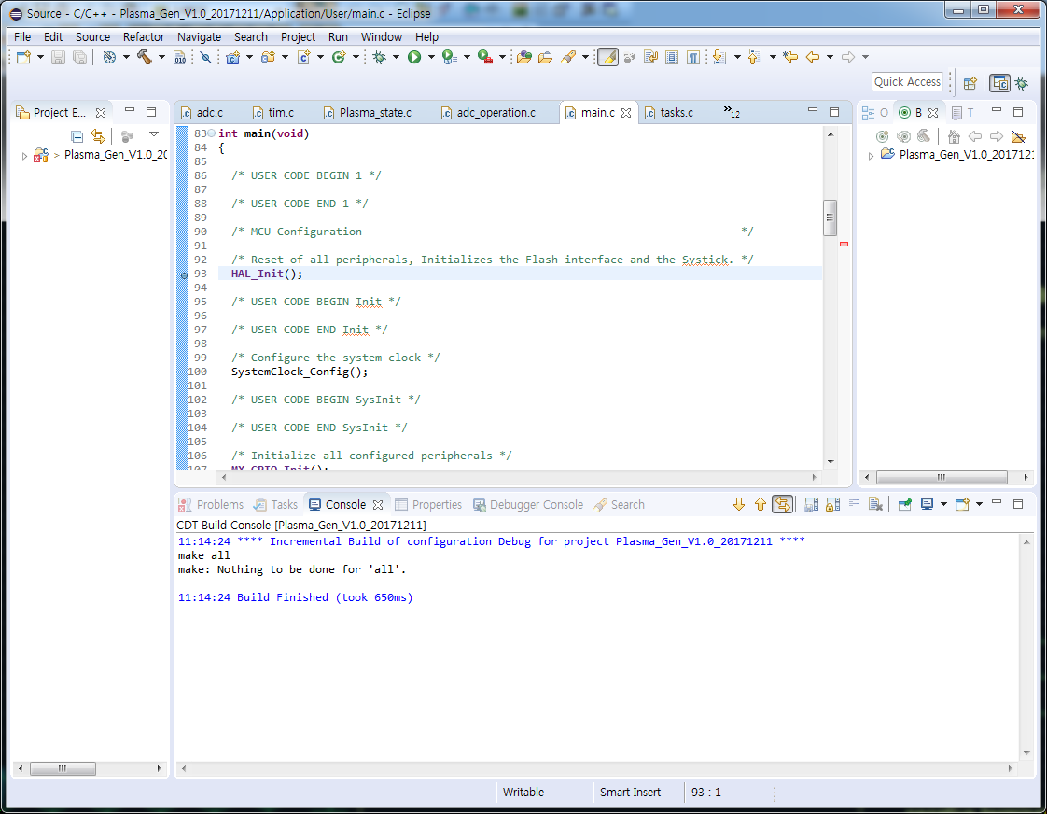

 | 5. debug를 실행하면 아래와 같이 화면이 display되며, 처음 breakpoint에서 정지된다.
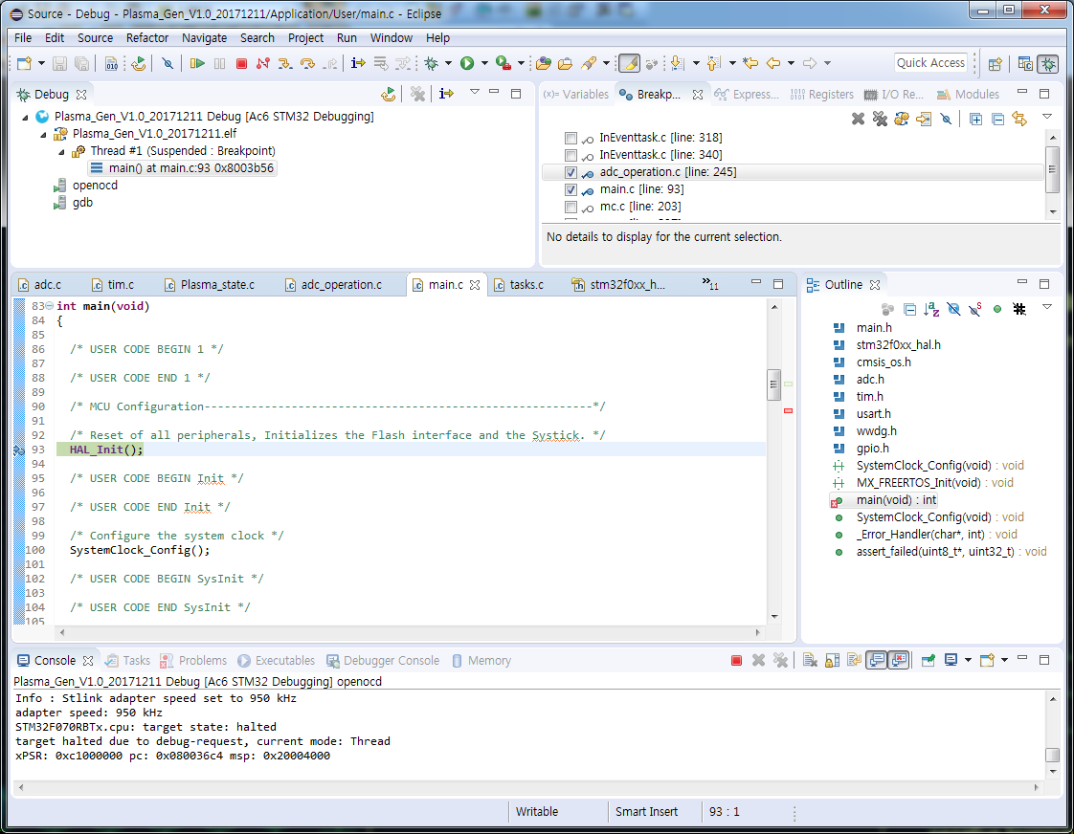

 | 6. 확인하고자 하는 위치에 breakpoint를 추가하고, Monitor하고자하는 변수를 마우스로 끌어다 Express에 추가한다.
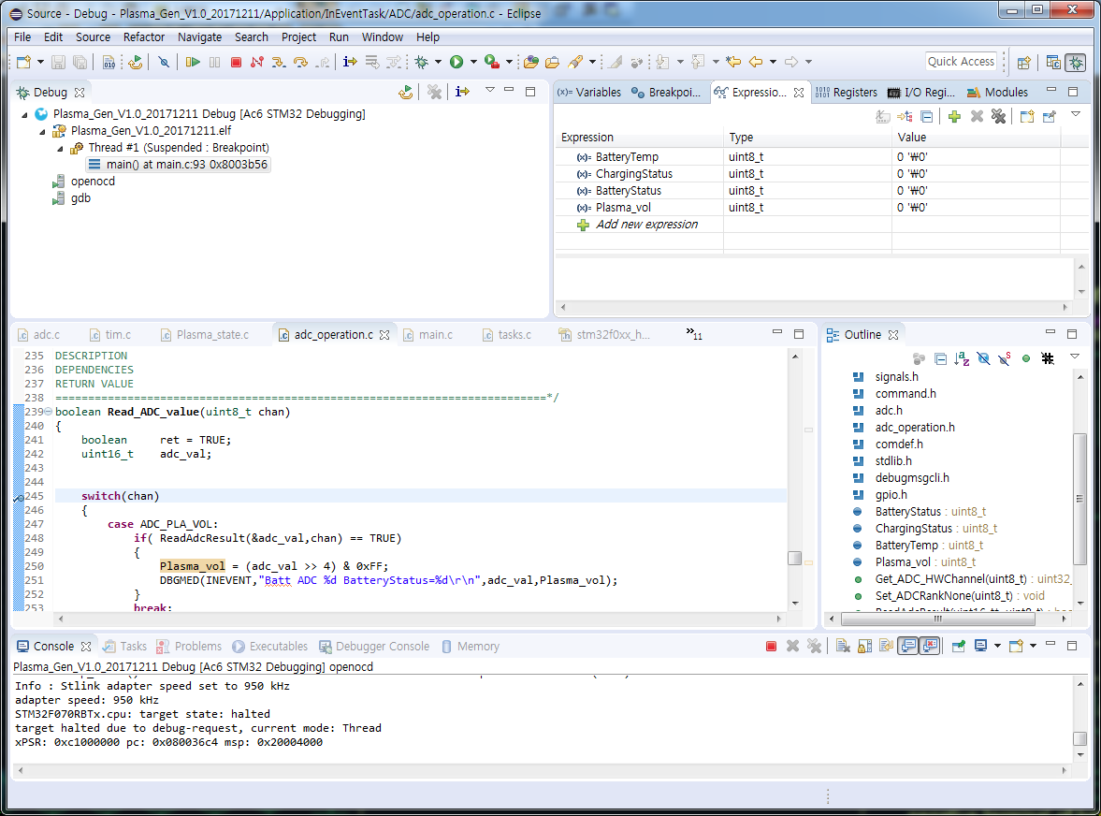

 | 7. Resume 버튼을 선택하면, Expression의 value가 update된다.
 |  | Step Into / Step Over / Step Return 버튼을 적절히 선택하여 Step별로 실행하며 debugging 한다.

